Questão1
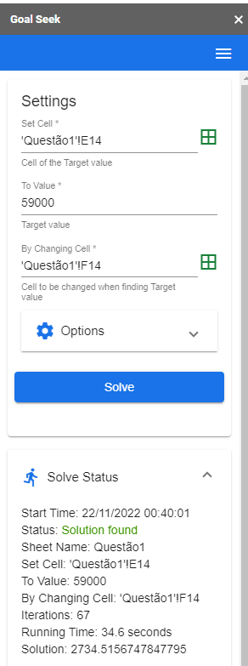
 | Um financiamento de X deverá ser pago em 24 prestações mensais iguais, sendo a primeira à vista, ou seja, uma entrada mais 23 prestações. Considerando que a taxa anual equivalente seja de 12% ao ano, obtenha o valor de cada prestação.

 | DADO: X (R$) |  |  |  |  | 59,000.00

Resolução: | #=VP(B14;C14;-G14)+G14 |  |  |  | Pelo método de atingir meta, cada parcela é = 2317,38617
Dados: | Taxa | N° Periodos | Entrada | Valor X | PGTO - GoalSeek (Valor de Pagamento)
 | 0.95% | 23 | ? | R$ 59,000.00 | 2734.5156748

 | Transformação daTaxa (mensal p/ anual)

 | 1 +ia = (1+im)^12
 | 1 +ia |  | 1.12
 | i_Mensal = (1+12%)^(1/12) -1 |  | 0.009488792935
 | Taxa_Mensa% |  | 0.95%

Questão3
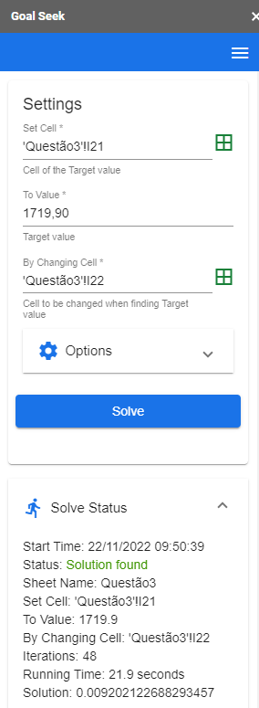
Um imposto no valor de R$ 1.800,00 deve ser pago em 9 parcelas mensais de 1.800,00 / 9 = 200,00, no dia primeiro de cada um dos meses de fevereiro a outubro do mesmo ano. O contribuinte tem a opção equivalente de fazer o pagamento à vista, no primeiro dia de janeiro do mesmo ano, com um desconto i sobre o valor total. Qual a taxa de juros mensal considerada no plano de pagamento do imposto?

DADO: i |  |  | 4.45%

Taxa | 4.45%
Desconto | R$ 1,800.00 | Valor com Desconto | R$ 1,719.90
Total | 80.1 | Taxa de Juros Mensal | 0.92%
Total - Desconto | R$ 1,719.90
Parcelas | 9
Valor de cada parcela | R$ 200.00

Questão10
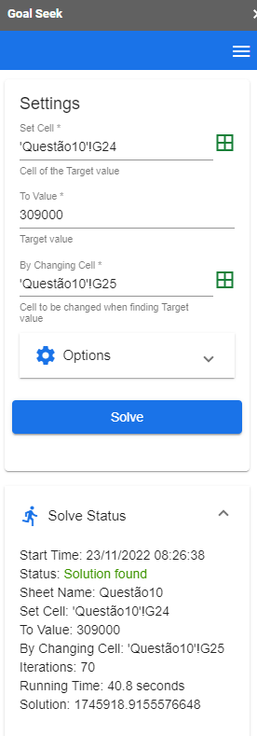
Um empresário planeja investir em uma usina de geração solar fotovoltaica para sua indústria e pretende recuperar o capital em 10 anos com a redução de custos anuais decorrente desse investimento, estimada em X. Qual seria o maior investimento que ele poderia fazer para conseguir o objetivo, considerando a taxa mínima de atratividade igual a 12% ao ano?

DADO: i |  |  |  | 30,900.00

tempo (anos) | 10
Taxa | 12%
custo capital | R$ 30,900.00
 |  | investimento Máximo | R$ 174,591.89

